FAMASチェックシート
FAMASご提供Ver.チェックシート

装置名称の略称について
・DMs系：DMs-401/402など
・DM系：DM-500/501/501Rなど
・DMo系：DMo-501/502/702WAなど
・MCA系：MCA-3/MCA-J/MCA-4など
 |  | 貴社名：
 |  | 機種：
 |  | S/N： |  | －

 |  |  | ↓ご提供可能FAMAS Ver.
〇機種をご選択ください→

 | 画像コンバーター-PC接続コネクタ形状
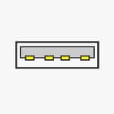
USB typeA
IEEE 1394

